Setup
Olá!

Ao utilizar nossa ferramenta pela 1ª vez, algumas configurações são necessárias.
Siga os passos abaixo e em caso de dúvidas ou problemas entre em contato:
contato@cnpja.com.br

1. Habilite as Conexões de Dados Externas

• Na notificação acima, clique em Habilitar Conteúdo

2. Crie uma Conta Gratuita

• Acesse nosso site oficial através deste link. Em seguida clique no botão Entrar.
• Registre-se utilizando seu e-mail ou rede social.
• Caso escolha a opção de e-mail, acesse-o e clique em Confirmar E-mail na mensagem que receberá.

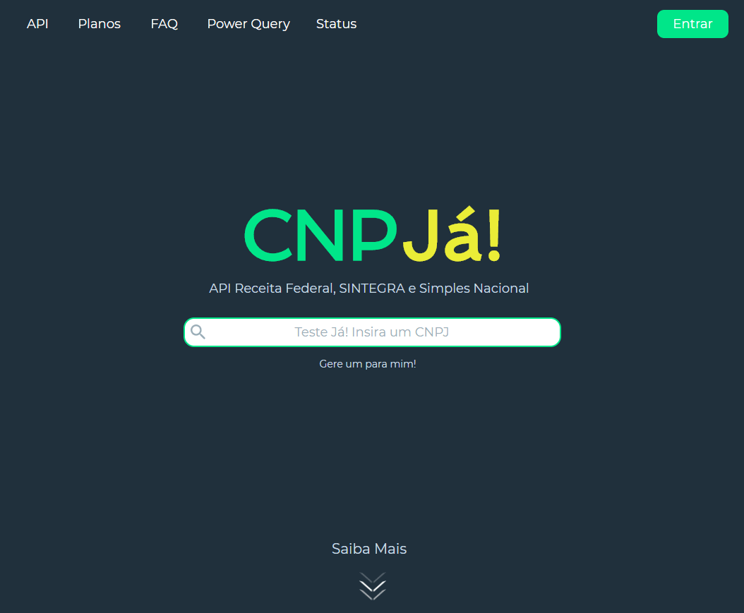
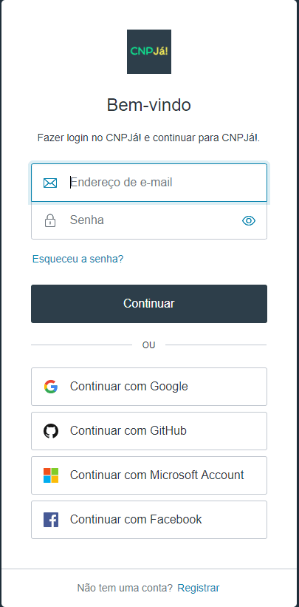

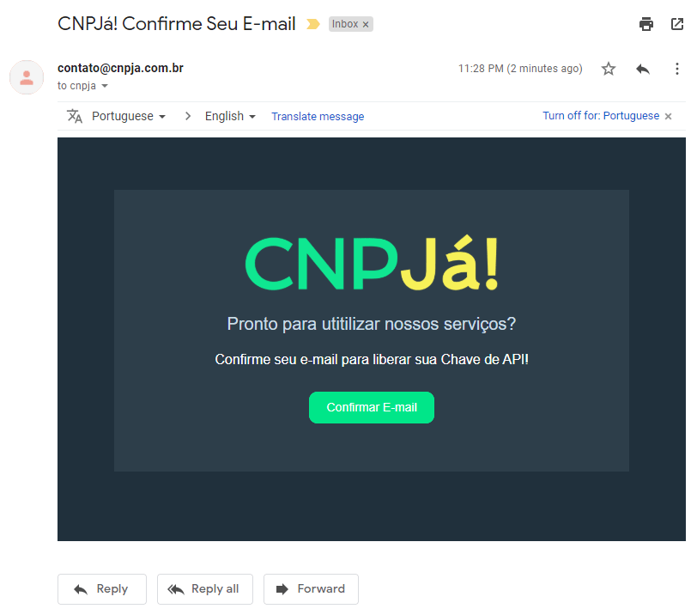

3. Adquira Sua Chave de API

• Acesse a página Minha Conta de nosso site.
• Copie sua Chave de API e cole-a no local indicado abaixo:

COLE AQUI SUA CHAVE DE API

4. Configure a Conexão e Privacidade de Nosso Serviço

• Acesse a aba Dados e clique em Atualizar Tudo (ou aperte ctrl + alt + F5).
• Na mensagem sobre Acessar conteúdo da web, clique em Conectar.
• Em seguida, na sobre Níveis de Privacidade, selectione Ignorar verificações e clique Salvar.

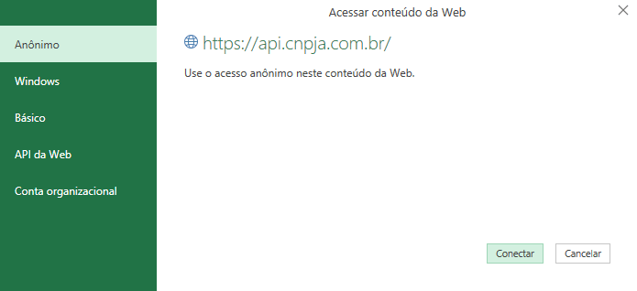

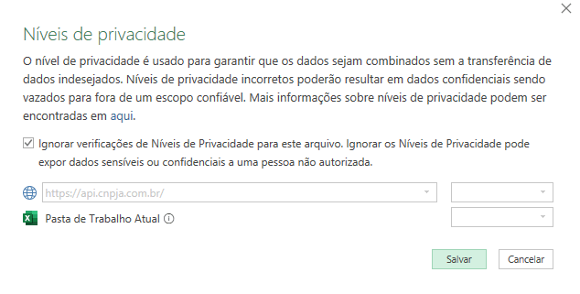

Configuração Feita!

Salve o arquivo para não precisar realizar estes procedimentos novamente.
Agora siga para aba Guia e aprenda a utilizar nossa ferramenta!

© 2020 CNPJá Tecnologia LTDA • Todos os Direitos Reservados

CNPJá!
HOME
API
PLANOS

CNPJs | Utilização
0 registros
~ 0 segundos | • Preencha sua lista de CNPJs ao lado esquerdo (com ou sem pontuação).
 | • Modifique as Opções de Consulta abaixo para atender seu objetivo conforme o Guia.
 | • Clique em Dados > Atualizar Tudo (ou ctrl + alt + F5).
 | • Aguarde o término e visualize o resultado nas abas da planilha.

 | Opções de Consulta

 | Receita Federal | SINTEGRA |  |  | Simples Nacional

 | ?&&
 | Custo Máximo Por Consulta: |  | 1 ₪
 | • Receita Federal será consultada em Tempo Real [ 1 ₪ ].
 | • SINTEGRA retornará do Cache se disponível [ +0 ₪ ]
 | • Simples Nacional retornará do Cache se disponível [ +0 ₪ ]

 | Possíveis Erros

 | "O seguinte intervalo externo não foi atualizado"
 | Não foi possível conectar-se a nossa API.
 | Certifique-se que os 3 passos da aba Setup foram executados corretamente.

 | Código 400 na Planilha Erros
 | O CNPJ informado é inválido.
 | Certifique-se que todos possuam 14 dígitos. Tanto faz utilizar pontuação.

 | Código 404 na Planilha Erros
 | O CNPJ informado é válido, porém não está registrado na Receita Federal.

 | Código 429 na Planilha Erros
 | Seus créditos acabaram.
 | Lembre-se que o plano gratuito está limitado a 30 consultas por hora.
 | Assine um plano aqui para aumentar estes limites

 | FAQ

 | Por que a execução demora?
 | O Power Query dentro do Excel não suporta requisições concorrentes.
 | Ou seja, não é possível solicitarmos todos CNPJs ao mesmo tempo.
 | Esta é uma limitação da ferramenta e não de nossa API.

 | Por que alguns registros do SINTEGRA ou Simples não vieram?
 | Pois você está utilizando a opção de consulta "Cache [ Se Disp ]".
 | Neste modelo iremos lhe fornecer sem custo adicional o nosso último registro
 | em Cache do SINTEGRA ou Simples. Porém, não garantimos disponibilidade.
 | Se esta informação é mandatória para você, selecione um modelo de consulta
 | que esteja sujeito a cobrança adicional de créditos.

 | Eu vou perder os dados que baixei se executar denovo?
 | Não. Sempre que você utilizar o Atualizar Tudo iremos agregar os novos
 | resultados na planilha já existente e remover quaisquer duplicidades.
 | Todavia lembre-se de sempre salvar o arquivo.

 | Versão |  |  | Contato
 | Clique aqui para checar atualizações |  |  | contato@cnpja.com.br
 | Atual: v1.4.3

 | © 2020 CNPJá Tecnologia LTDA • Todos os Direitos Reservados

